1-3
Урок 1
Лекция |  |  |  |  |  |  |  | Семинар
Git |  | В git обычно добавляются только текстовые файлы. Никаких изображений! |  | Visual Studio Code | md - "mark down" extension
git --version git update git init git status | Важно: commit - это как сохранение в компьютерных играх Важно! git status (это аналог git status -unormal) - позволяет увидеть измененные файлы в текущей папке (pwd - present working directory) git status -u (это аналог git status -uall) - позволяет увидеться измененные файлы во всех директориях репозитория | 1 Показать текущую установленную версию пограммы 2 Обновить текущую версию git 3 Инициализация: указываем папку, в которой git начнёт отслеживать изменения. В папке создаётся скрытая папка .git 4 Показывает текущее состояние гита, есть ли изменения, которые нужно закоммитить (сохранить) | 0:34:00 - 0:36:00 | Запустить terminal |  | 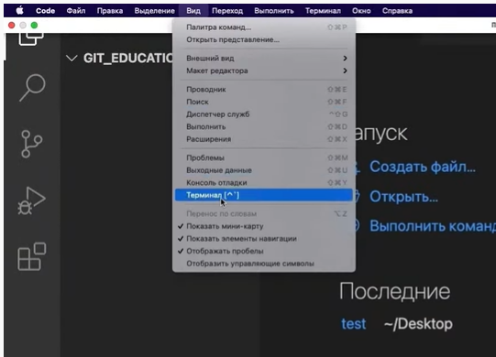 Вид -> Терминал | 0:30:48 | Первый запуск git (через bash) |  | Выполнение команд из лекции git init git add git status git commit -m "" git log git log stats | 1:13:00
git add <ничего/имя файла/ . > | То есть, после работы над файлом проекта, мы ВАЛИДИРУЕМ сделанные ИЗМЕНЕНИЯ git add добавляет изменения, а не файл, ведь git фиксирует не копии файлов, а изменения git add <ничего> - добавляет ВСЕ измененные файлы в индекс git add <имя файла> - добавляет указанный файл в индекс git add <.> - добавляет все измененные файлы, расположенные в текущей директории пользователя | Добавляет содержимое рабочего каталога или отдельного файла в индекс (staging area) для последующего коммита. Дополнительно: Писать название целиком не обязательно: терминал дозаполнит данные автоматически, если использовать tab |  | *текст* (или _текст_) **текст** (или __текст__) ~текст~ # или ## или ### | В случае, если необходимо выделить часть текста курсивом, а внутри курсива выделить жирным: _текст1 *текст2*_ | 1 текст в курсиве 2 текст в bold 3 зачеркнуть текст 4 выделяют заголовки — # в начале строки | 0:53:48 | Создание и переключение между ветками | Важно! git branch начнет работать только тогда, когда будет создан хотя бы один коммит в ветке master |  | 2:10:00
git rm --cached <имя файла> |  | Удалит файл из индекса
git commit -m | После ВАЛИДАЦИИ ИЗМЕНЕНИЙ мы делаем SAVE (как в играх) валидированных изменений. После этого git включает переданную версию файла в реестр контроля версий и завершает учет до момента новых изменений. | Зафиксировать или сохранить Команда git commit берёт все данные, добавленные в индекс с помощью git add, и сохраняет их слепок (хэш коммита) во внутренней базе данных, а затем сдвигает указатель (HEAD->) текущей ветки на этот слепок (хэш коммита). | 0:42:00 | Что это значит? 1. текст * текст (или + текст) <tab> текст |  | 5 Показать уровень заголовка — подчеркивание знаками = или **** 6 Нумерованные Списки — обозначаются обычными цифрами 1, 2, 3 7 Ненумерованные Списки — обозначаются *знаками в начале строки 8 Вложенные Списки — выполняем отступы при помощи tab |  | git branch --list | git branch (альтернативная команда) | Показать, какие ветки имеются в нашем репозитории
git commit -a | тоже самое, что и git add + git commit | Using the -a flag allows you to skip over running “git add” on all changed files. This is because the -a flag instructs git to stage all modified files.
git commit -am "My commit message" | тоже самое, что и git add + git commit -m "My commit message" | Using the -a flag allows you to skip over running “git add” on all changed files. This is because the -a flag instructs git to stage all modified files. Используя -m флаг, мы сразу можем ввести "commit сообщение" без вызова текстового редактора/терминала
git log git reflog | git log --graph git log --relative-date git log --stat git log --oneline - git log, только в более компактном виде | 1 Сокращенный журнал версий коммитов (только необходимое) 2 Журнал абсолютно всех изменений коммитов Перед переключением версии файла в Git используйте команду git log, чтобы увидеть хэши коммитов | 0:45:00 |  |  |  |  | git branch <название новой ветки> |  | Создать новую ветку без переключения на нее, от той ветки, где мы находимся! | 2:10:00
git checkout <5 цифр из имени коммита> git checkout master | Для работы нужно указать не только интересующий вас коммит, но и вернуться в тот, где работаем, при помощи команды git checkout master. | Изучить дополнительно! 1 Переключение HEAD между версиями 2 Переключение HEAD на последнюю версию (на самое актуальное состояние), где находится master | 0:47:00 |  |  |  |  | git checkout <название ветки> |  | Переключиться на другую ветку | 2:13:00
git diff |  | После того как в рабочем файле была проведена работа, а изменения внесены, но до исполнения команды git add, мы можем посмотреть разницу с предыдущим уже принятым коммитом версии данного файла |  |  |  |  |  | git merge <название ветки, которую мы хотим слить в нашу текущую ветку> | По умолчанию открывает окно с содержимым файлом без возможности редактирования содержимого, но с возможностью задавать команды конце окна :q - выйти из файла :q! - выйти из файла без вопроов и сохранений :w - сохранение клавиша I - режим вставки - режим редактирования содержимого клавиша Esc - выход из текущего режима | Слияние происходит в ту ветку, в которой мы находимся | 2:33:00
 |  |  |  |  |  |  |  | git branch -d <название ветки> |  | Удалить ветку (git log и git reflog тоже перестают содержать информацию о удаленной ветки)

Урок 2
Лекция |  |  |  |  |  |  |  | Семинар
Ветки |  | Подобие черновиков (branches) и чистовика (master) | 0:09:00 | Visual Studio Code |  |  |  | git diff <hash commit past> <hash commit current> | past (2000) - любой коммит не позднее коммита в young (2010) current (как история 2010) - последний по времени созданный коммит | Показывает разницу изменений между любыми указанными коммитами, показывая изменения в файлах, которые были закомичены в последний/свежий коммит. Важно! Вначале указывается самый старый коммит, далее самый последний коммит. Выводится информация о разнице изменений в тех файлах, которые были внесены в самый последний коммит относительно состояния этих файлов на момент старого коммита | 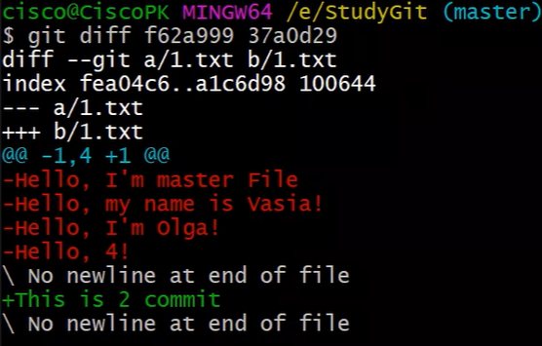 0:37:30
git branch | `-r - вывести список веток, расположенных на удаленном репозитории | Вывести список веток | 0:19:00 | Работа с изображениями |  | 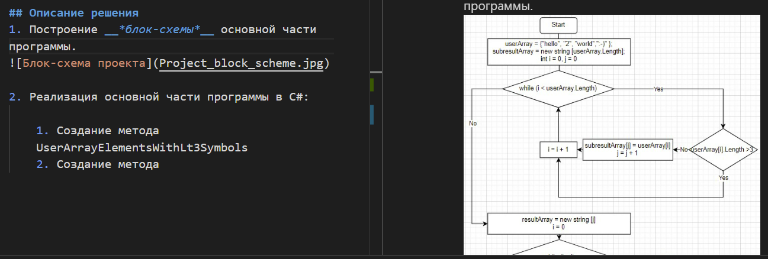 |  | git diff <branch past> <branch current> | past - например ветка master current - например любая другая ветка, созданная от master | Показывает разницу изменений между любыми указанными ветками | 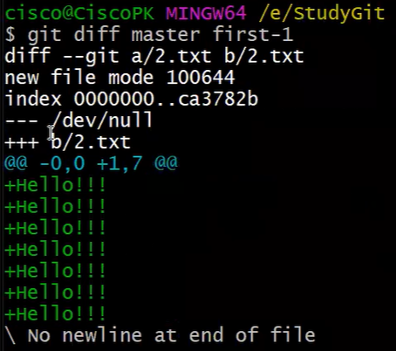 0:44:30
git branch <наименование новой ветки> git branch -d <наименование новой ветки> git branch -D <наименование новой ветки> |  | Создание новой ветки (от текущей) без перехода на нее Удалить ветку (удалит только в случае, если никакая информация не потеряется после удаления, то есть либо отсутствует контент в ветке, либо весь контент был недавно влит в другую ветку) Удалит ветку с возможной потерей контента/информации | 0:20:00 0:46:00 | ![Привет, это тефтелька](Teftelka.jpg) | ![<текст, который будет выводиться, если изображение невозможно будет подгрузить>](<имя файла, из которого будет загружено изображение>) | Чтобы вставить изображение в текст | 0:51:00 | git checkout <название ветки> --force | git checkout master --force Важно! Работает только тогда, когда изменения совершены в файлы, которые перешли в состояние modified, а не untracked | Исключительно в случаях, когда мы выполнили какую-то работу, но не передали в коммит. Эта работа не понадобилась. Мы можем не используяю git checkout <хэш-коммита>, а выполнить команду git checkout master --force, чтобы вернуться к состоянию после последнего совершенного коммита. | 1:17:00
git checkout <наименование ветки> |  | Переход на другую ветку | 0:21:00 | Ссылки |  |  |  | .gitignore | создаем файл без расширения ("это специальный технический файл") touch .gitignore | Правила: Прописываем названия файлов/пути к файлам, которые расположены в репозитории <название файла.расширение> echo "<путь до файла>" >> .gitignore | 1:31:00 - 2:00:00
git merge <наименование ветки, которую хотим слить с текущей веткой> | Важно! Лучше всего после каждого git merge обязательно выполнять команду git status Важно! В случае возникновения конфликта, сворачиваем окно git bash, открываем тот файл, с которым возник конфликт (в нем уже будет представлено две версии - из удаленного и из локального репозиториев), отредактировать файл так, как он по моему мнению должен выглядеть и далее отправить его на удаленный репозриторий командой git push. Проще всего обработать конфликт в том редакторе (например PyCharm). А потом дополнительно использовать команды git add . ; git commit -m "merge branches" Семинар 2 2:00:00 | 1 Слить стороннюю ветку с текущей веткой 2 Если после сливания веток происходит конфликт, нужно построчно помочь git слить ветки (выбрать начальный вариант, новый вариант или оба варианта). [Существует всегда один человек в команде, который отвечает за слитие веток и решение конфликтов] 3 После разрешения конфликтов, мы выполняем git add и git commit нового слитого файла | 0:45:00 1:03:00 | Работа с таблицами |  |  |  |  | Важно! git status (это аналог git status -unormal) - позволяет увидеть измененные файлы в текущей папке (pwd - present working directory) git status -u (это аналог git status -uall) - позволяет увидеться измененные файлы во всех директориях репозитория | 1 <название файла.расширение> -игнорирование файла глобально, то есть по всем папкам/директориям репозитория 2 /<название папки>/<название файла.расширение> - чтобы игнорировать файл не глобально, а только в конкретной папке 3 прописываем названия папок /<название папки> 4 игнорирование всех файлов в определенной папке с определнным расширением /<название папки>/<*.расширение> 5 ! не игнорирует тот файл, к которому прописан путь, даже если игнорируется вся папка или файлы с определенным расширением
Создание специальных файлов |  |  |  |  |  |  |  | ! |  | ! - логический оператор НЕ и оператор истории
.gitignore git add .gitignore | Файл, в котором мы прописываем пути к файлам, которые мы хотим игнорировать в папке git. Например изображения Упрощение: команда dotnet new gitignore | 1 После создания файла .gitignore, а также записи путей к файлам, которые нужно игнорировать, 2 добавляем .gitignore через git add в отслеживаемые Важно! находится нужно в ветке master!!! | 0:58:00 | Цитаты |  |  |  | git merge git merge --abort | Продолжение | ` --abort отменяет слияние веток, при условии что возникло состояние конфликта Дополнительно! Редакторы по типу PyCharm имеют встроенный git. То есть нажимаем open new prject, выбираем папку с локальным репозиторием, далее снизу открывается панель для работы с ветками, коммитами и тп Такие редакторы еще более облегчают решение конфликтов на 1000 строк программного кода | 2:17:00
 |  |  |  | Заключение

Урок 3
Лекция |  |  |  |  |  |  |  | Семинар
Раница между git и github |  |  | 0:10:31 |  |  |  |  | git push |  |  | 1:24:00
Пошаговая инструкция как скачать свой репозиторий на свою локальную машину |  |  |  |  |  |  |  | git pull |  |  | 1:32:00
Шаг 1 Создаем свой репозиторий на github |  | На сайте github авторизуемся и создаем свой репозиторий Важно! [в том случае если у нас нет существующего репозитория в нашем github аккаунте] |  |  |  |  |  | Удаленный репозиторий |  | Главное правило работы с удаленным репо: 1 git pull (из нужной ветки) - для синхронизации удаленного репо с локальным репо 2 Решение конфликта 3 git add, git commit -m "" 4 git push
Шаг 2 git clone <http нашего github репозитория> | Важно! Если существует чужой репозиторий в статусе public, то его также можно скачать. Однако это крайне не рекомендуется, так как гораздо правильнее было бы сделать fork в свой github, а затем уже скачивание со своего github на свою локальную машину/пк | Скачать наш репозиторий с нашего github аккаунта и связать их! Для этого необходимо скопировать адрес репозитория и указать его в команде git clone. Адрес https указан на github, внутри нужного нам репозитория в разделе "code" | 0:13:00 |  |  |  |  | Pull request - объединение веток на удаленном репозитории | Важно! Когда мы отправляем какие-либо изменения на удаленный репозиторий, в большинстве случаев мы это осуществляем, отправляя ту ветку, в которой мы осуществяли работу | Слияние веток на удаленном репозитории происходит исключительно через pull request 1 Так как на одном удаленном репозитории работают много разработчиков, любой желающий слить ветки должен опубликовать pull request. | 1:38:00
Пошаговая инструкция как отправить свой локальный репозиторий на свой репозиторий на github |  |  |  |  |  |  |  | Merge - результат Pull request |  | 2 Затем, в зависимости от имеющихся прав, возможно либо подтвердить свой собственный PR, либо дождаться подтверждения от лидера команды | 1:45:00
Шаг 1 Создаем свой пустой репозиторий на github | Важно! Желательно создать абсолютно пустой репозиторий на github, для того чтобы после отправки локального репозиторий в github не было абсолютно никаких лишних файлов отличающих локальный и удаленный репозитории | На сайте github авторизуемся и создаем свой абсолютно пустой репозиторий | 0:24:10 |  |  |  |  |  | Важно! Корректнее всего было бы никогда не осуществлять merge на локальной машине, а осуществлять слияние только на удаленном репозитории через PR |  | 1:49:00
Шаг 2 git remote add origin <http нашего github репозитория> | Нужно делать один раз | Связать окальный репозиторий с удаленным репозиторием | 0:27:00 |  |  |  |  | Чтобы слить ветки, по которым возник конфликт после одобрения PR на удаленном репо
Шаг 3 git branch -M main | Важно! Если на github основной веткой является также master, то эта команда не требуется, так как основные ветки на локальной машине и github репозитории уже имеют одинаковые названия | Укажет какая ветка является основной. То есть переименует ветку master в ветку main на локальном репозитории |  |  |  |  |  | git pull - обеих веток, которые сливаем git merge - сливаем ветки на локальном пк git add, git commit -m "" git push - возвращаем ту ветку, в которую слили, на удаленный репо |  | Пользователь с достаточными правами, если возник конфликт слияния, обязан стянуть удаленный репо на свою локальную машину, чтобы слить сначала на своем компьютере, а затем опубликовать готовый вариант
Шаг 4 git push -u origin <название новой ветки, которой нет на удаленном репозитории> | Важно! Для успешного push необходимо авторизоваться в нашем удаленном репозитории. Иначе мы смогли бы отправлять изменения кому угодно без авторизации |  | 0:28:00 |  |  |  |  | fork |  | Используется в целях скопировать чужой удаленный репозиторий на свой удаленный репозиторий. Затем создать ветку, на которой прделожить свои изменения в код оригинального автора. Запустить PR, который уйдет другому владельцу репозитория | 2:01:00 - 2:08:00
Инструкция как отправить/загрузить изменения со своего локальныого репозитория на свой уже связанный git remote add origin репозиторий на github |  |  |  |  |  |  |  | Чтобы подгрузить свои изменения в той ветке, в которой работают несколько разработчиков | Главное! Если возникают конфликты с удаленным репозиторием, нужно сначала pull на своб локальную машину (синхронизировать удаленный репо с локальным репо), разрешить конфликт, а затем уже делать push | 1 Выполняем команду pull, находясь на нужной ветке 2 Разрешаем конфликт, если в ншей ветке другой разработчик внес свои корректировки 3 Выполняет команду push (находясь на нужно ветке) | 2:20:00
git push | Важно! Отправляет только те изменения, которые произошли на ветке, на которой мы находимся | Отправить изменения с текущей ветки в локальном репозитории на удаленный репозиторий, если название такой ветки уже существующую на нем | 0:33:00 |  |  |  |  | В случае, если мы направляем PR на форкнутый репо (или удаленный репо, которым пользуется несколько разработчиков) с ветки main |  | Если мы направляем PR с ветки main, то в случае если наш PR будет не единственным (кто-то еще направит свой PR тоже с ветки main в main), а также его примут позднее остальных PR, то в таком случае нам обязательно нужно будет прожать Fetch в удаленном репо, каждый раз когда заливают очередной не наш PR. Чтобы этого избежать рекомендуется всегда отрпавлять PR со сторонней ветки в main
git push -u origin <название ветки в локальном репозитории, с которой отправляем изменения на удаленный репо> |  | Если на удаленном репозитории отсутствует отправляемая ветка, тогда используем эту команду
git pull | Важно! Стягивает только те изменения с удаленного репо, которые произошли на ветке, на которой мы находимся | Загрузить изменения с удаленного репозитория на уже связанный локальный репозиторий. Также данная команда выполняет merge и в случае конфликтов предлагает их разрешить! | 0:37:00
git branch -u origin/<название удаленной ветки> |  | Если локальная ветка не привязана к удаленной ветке, то используем команду git branch -u origin/<название удаленной ветки>, чтобы связать. Затем используем git pull для скачивания изменений с удаленного репозитория
git remote show origin |  | Показать все ветки на локальном и удаленном репозиториях
Как скачать чужой репозиторий на свою локальную машину
Шаг 1 fork |  | Заходим по ссылке в чужой репозиторий на github. Нажимаем на конпку "fork" -> Далее на нашем github репозитории появляется чужой репозиторий | 0:47:30
Шаг 2 git clone <http нашего github репозитория> | Важно! Если существует чужой репозиторий в статусе public, то его также можно скачать. Однако это крайне не рекомендуется, так как гораздо правильнее было бы сделать fork в свой github, а затем уже скачивание со своего github на свою локальную машину/пк | Скачать наш репозиторий с нашего github аккаунта и связать их! Для этого необходимо скопировать адрес репозитория и указать его в команде git clone. Адрес https указан на github, внутри нужного нам репозитория в разделе "code"
Шаг 3 Создаем отдельную ветку |  | Создаем отдельную ветку для того, чтобы мы в будущем могли предложить изменения в чей-то проект После завершения редактирования изменений, мы печатаем команду git push [в случае проблем, связанных с конфликтом новых веток и тп, то git подскажет какие команды следует выполнить, чтобы обойти эти конфликты] | 0:50:00
Шаг 4 Pull request |  | Для того, чтобы отправить предложение другому разраотчику по внесению изменений, следует создать pull request | 0:54:00
Шаг 5 владелец основного проекта |  | Владелец основного проекта получить pull request на влитие наших предложенных изменений | 0:55:30

Дополнительные материалы
Настройка оболочки |  | https://www.theserverside.com/blog/Coffee-Talk-Java-News-Stories-and-Opinions/The-global-Git-config-files-key-settings-and-usages |  |  |  |  |  | Семинар
git config --global user.name "name" |  | Определить никнейм учетной записи
git config --global user.email "email address" |  | Определить электронный адрес учетной записи
git config --global color.ui auto |  | Определить цветовую конфигурацию git
git config --global core.editor "program" | git config --global --unset core.editor git config --global --unset-all core.editor | Определить текстовый редактор, который будет открывать для нас содержимое файлов Atom git config –global core.editor “atom –wait” emacs git config –global core.editor “emacs” Textmate git config –global core.editor “mate -w” vim git config –global core.editor “vim”
git config --list |  | Выдает список конфигураций git
Работа с удаленным репозиторием на локальной машине
git remote -v |  | Показать список подключенных remote соединений
Создание специальных файлов
.gitkeep |  | Так как git не передает пустые директории на удаленный репозиторий, а при клонировании такого репозитория структура папок будет отличаться от структуры папок у оригинального автора. Для того, чтобы git смог перенести пустые директории, в них нужно положить какой-нибудь файл. Для этого можно использовать любой файл, однако договорились использовать для этих целей текстовый файл .gitkeep
git reset и три дерева Git |  | https://www.atlassian.com/ru/git/tutorials/undoing-changes/git-reset
Рабочий каталог |  | Первое дерево, которое мы рассмотрим, — рабочий каталог. Это дерево синхронизировано с локальной файловой системой и отображает непосредственные изменения, внесенные в содержимое файлов и каталогов.
1 Вносим изменения в файл |  | В данный момент эти изменения являются частью первого дерева — рабочего каталога. Для отображения изменений в рабочем каталоге можно использовать команду git status. Измененные файлы будут отображаться красным цветом с префиксом «modified»
Раздел проиндексированных файлов |  | Второе дерево — раздел проиндексированных файлов. Это дерево отслеживает изменения рабочего каталога, которые были добавлены с помощью команды git add (они добавляеются во второе дерево только после выполнения git add), для сохранения в следующем коммите.
2 git add file.md |  | Здесь мы вызываем команду git add reset_lifecycle_file, которая добавляет файл в раздел проиндексированных файлов. Теперь при вызове команды git status файл reset_lifecycle_file отображается зеленым цветом, как изменение, подлежащее коммиту («Changes to be committed»). Важно отметить, что команда git status не отображает истинное представление раздела проиндексированных файлов. Вывод git status отображает различия между историей коммитов и разделом проиндексированных файлов. Давайте рассмотрим содержимое раздела проиндексированных файлов на данный момент.
git ls-files -s | Без параметра -s вывод команды git ls-files представляет собой просто список путей и имен файлов, которые в данный момент являются частью индекса. Параметр -s отображает дополнительные метаданные файлов, находящихся в разделе проиндексированных файлов. Эти метаданные — биты режима проиндексированного контента, имя объекта и номер в индексе. (d7d77c1b04b5edd5acfc85de0b592449e5303770) | Здесь мы выполнили команду git ls-files с параметром -s (или --stage). (d7d77c1b04b5edd5acfc85de0b592449e5303770). Это стандартный хеш SHA-1 объекта Git, представляющий собой хеш содержимого файлов. В истории коммитов хранятся собственные SHA объектов для идентификации указателей на коммиты и ссылки, а в разделе проиндексированных файлов есть свои SHA объектов для отслеживания версий файлов в индексе.
git ls-files -s |  | Видно, что SHA объекта для файла reset_lifecycle_file изменился с e69de29bb2d1d6434b8b29ae775ad8c2e48c5391 на d7d77c1b04b5edd5acfc85de0b592449e5303770.
История коммитов |  | Последнее дерево — история коммитов. Команда git commit добавляет изменения в постоянный снимок, который находится в истории коммитов. Этот снимок также включает состояние раздела проиндексированных файлов на момент выполнения коммита (второе дерево).
Отличие git reset от git checkout | git checkout <hash commit> | На первый взгляд, поведение команды git reset схоже с поведением команды git checkout. Но команда git checkout работает исключительно с указателем HEAD, а git reset перемещает указатель HEAD и указатель текущей ветки.
 | git reset <hash commit> | Помимо обновления указателей на коммит команда git reset изменяет состояние трех деревьев. Указатели меняются всегда, то есть происходит обновление третьего дерева, дерева коммитов. Аргументы командной строки --soft, --mixed и --hard определяют, каким образом необходимо изменить деревья раздела проиндексированных файлов и рабочего каталога.
git reset (или git reset --mixed HEAD) |  | git reset эквивалентно выполнению команды git reset --mixed HEAD
git reset --hard HEAD | Проблема: можно легко и навсегда потерять работу, которая не отправлялась (возможно несколько коммитов подряд не отправлялась) в коммит (то есть была какое-то время в дереве 1 (unstaged) или дереве 2 (git add)). Без возможности восстановления обратным reset --hard. Однако работы в дереве 3 спокойно восстанавливаются | Это самый прямой, ОПАСНЫЙ и часто используемый вариант. При использовании аргумента --hard указатели в истории коммитов обновляются на указанный коммит. Затем происходит сброс раздела проиндексированных файлов и рабочего каталога до указанного коммита. Все предыдущие ожидающие изменения в разделе проиндексированных файлов и рабочем каталоге сбрасываются в соответствии с состоянием дерева коммитов. Это значит, что любая работа, находившаяся в состоянии ожидания в разделе проиндексированных файлов и рабочем каталоге, будет потеряна. | 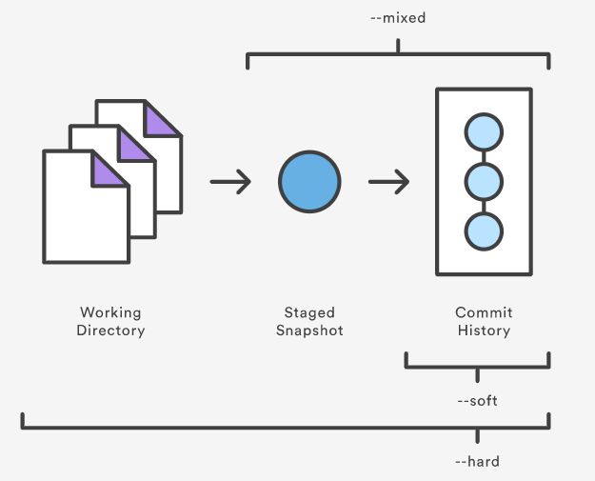
git reset --mixed HEAD | Преимущество, но и проблема: позволяет легко перескочить на любой более ранний коммит с сохранением последней сделанной работы (таким образом убирая целый ряд коммитов из списка git log). Ремарка: также переводить любую работу из дерева 2 (git add) в дерево 1 (unstaged)

Урок 1 часть 1 |  | Углубленный гит
 | Ситуация 1
 |  | Чужой человек внес изменения в удаленный репозиторий на ветку 2
 | origin/<имя ветки 2> - ветка на удаленном репо <имя ветки 2> - ветка на локальном репо | Нам необходимо узнать, какие изменения были внесены, не загружая их на свой локальный репозиторий, используя локальный bash
git remote show origin |  | показать информацию о ветках на локальном и удаленном репо (включая инструкции, которые будут выполняться при использовании коротких команд git push и git pull)
git fetch |  | загрузить изменения с удаленного на локальный репо (однако без включения этих изменений в локальную ветку). То есть далее, благодаря git fetch мы сможем обращаться к ветке origin/<ветка 2> (удаленная ветка) на нашем локальном репозитории и смотреть имеющуюся в ней информацию
git log origin/<имя ветки 2> ^<имя ветки 2> | git log git log --oneline git log --oneline --all - показать коммиты, включая ветки не находящиеся на локальном репо (то есть ветки удаленного репо, если была сделана команда git fetch) git log --online --all --graph | показать разницу в комитах между удаленном и локальной ветками 2
git diff <хэш комита - из результатов разницы комитов> |  | показать изменения, внесенные на удаленном репозитории
git pull | git pull origin <название ветки> git push origin <название ветки> | загрузить изменения с удаленного на локальный репо
 | Практика
git remote -v |  | Также как и git remote show origin показывает пути до удаленного репозитория, однако не делает запроса на удаленный репо для предоставления подробной инфо о ветках
git remote remove origin | антоним: git remote add origin <ссылка на новый удаленный репо> | Удалить переменную origin, содержащую ссылки на удаленные репозитории
git remote set-url origin <ссылка на новый удаленный репо> | `--push - изменение пути отдельно для push --fetch - изменение пути отдельно для fetch | аналог: git remote remove origin; git remote add origin <ссылка на новый удаленный репо>
 | Ситуация 2
 |  | Нам необходимо связать локальный репозиторий с еще одним удаленным репозиторием
git remote add <указать идентификатор:не origin> <ссылка на новый удаленный репо> |  |  | Пример: git remote add vendor git@github.com:sortedmap/vendor-repo.git
 | Ситуация 3
 |  | Произошли изменения на обоих удаленных репо, однако на разных ветках (master и ветка 2 соответственно). Нам необходимо стянуть эти изменения
git pull origin <название ветки> | Вариант 1 | Стянуть удаленные ветки со всех удаленных репозиториев, и слить их. git pull = git fetch --all + git merge
git fetch --all | Вариант 2 | Стянуть удаленные ветки со всех удаленных репозиториев, но не сливать их. Есть возможно проанализировать удаленные ветки командами git log origin/<имя ветки 2> ^<имя ветки 2>
git merge vendor/<имя ветки 2> | Втка | Важно! При таком слиянии потребуется отладить возможные конфликты. В случае возникновения конфликта, сворачиваем окно git bash, открываем тот файл, с которым возник конфликт (в нем уже будет представлено две версии - из удаленного и из локального репозиториев), отредактировать файл так, как он по моему мнению должен выглядеть и далее отправить его на удаленный репозриторий командой git push. Проще всего обработать конфликт в том редакторе (например PyCharm). А потом дополнительно использовать команды git add . ; git commit -m "merge branches"
git merge origin/master
git remote show origin
git remote show vendor
 | Ситуация 4
 |  | Необходимо настроить команду git push, чтобы она сразу отправляла изменения на все удаленные репозитории
 |  | Для этого необходимо создать вирутальный репозиторий, который будет содержать пути ко всему удаленным репозиториям
git remote add all <ссылка на удаленный репозиторий 1> |  | создать переменную all со ссылкой на "удаленный репозриторий 1"
git remote set-url --add --push all <ссылка на удаленный репозиторий 2> |  | дополнить ссылку на "еще один репозиторий" для переменной all
git remote set-url --add --push all <ссылка на удаленный репозиторий 1> |  | придется прописать еще раз команду, так как первая команда не добавит, а перезапишет имеющийся путь
git push -u all <название ветки>

Команды
git remote show
git remote -v
git log --oneline --all
git push <название переменной окружения удаленного репо> <название ветки>
git branch <название переменной окружения удаленного репо>/<название ветки>
git branch -r
git checkout <название переменной окружения удаленного репо>/<название ветки>
git fetch --all
Добавление переменных окружения, хранящих ссылки на удаленные репозитории
git remote add <название переменной окружения удаленного репо> <ссылка на удаленный репозиторий 1>
git remote set-url --add --push <название переменной окружения удаленного репо> <ссылка на удаленный репозиторий 2>
git remote remove <название переменной окружения удаленного репо>

